УМОВА_ЛИНЕЙН
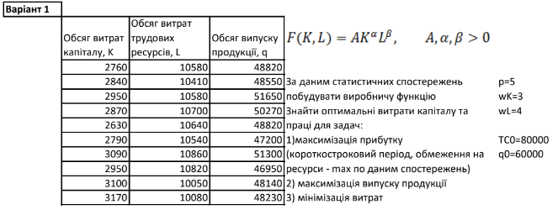
За даним статистичних спостережень побудувати виробничу функцію Знайти оптимальні витрати капіталу та праці для задач: 1)максимізація прибутку 2) максимізація випуску продукції 3) мінімізація витрат |  |  |  |  |  | p= | 5
 |  |  |  |  |  | w(K)= | 3
 |  |  |  |  |  | w(L)= | 4
 |  |  |  |  |  |  |  | beta | alpha | ln(A) | A
 |  |  |  |  |  | TC0= | 80000 | 0.54859847833 | 0.17953882516 | 4.2862124334 | 72.690625859
 |  |  |  |  |  | q0= | 60000

 |  |  |  |  |  |  |  | F(K,L)=A*(K^alpha)*(L^beta)
Виробництво
 | K, Обсяг витрат капіталу | L, Обсяг витрат трудових ресурсів | q=F(K,L), Обсяг випуску продукції | ln(K) | ln(L) | ln(F) |  | ln(F)=ln(A)+alpha*ln(K)+beta*ln(L)
 | 2760 | 10580 | 48820 | 7.9229859587 | 9.2667207054 | 10.795895344
 | 2840 | 10410 | 48550 | 7.9515593312 | 9.2505221616 | 10.790349474
 | 2950 | 10580 | 51650 | 7.9895604493 | 9.2667207054 | 10.852245475
 | 2870 | 10700 | 50270 | 7.9620673088 | 9.2779990204 | 10.825163757
 | 2630 | 10640 | 48820 | 7.8747391252 | 9.2723757629 | 10.795895344
 | 2790 | 10540 | 47200 | 7.9337968748 | 9.2629328221 | 10.762149172
 | 3090 | 10860 | 51300 | 8.0359263699 | 9.2928415935 | 10.845446031
 | 2950 | 10820 | 46950 | 7.9895604493 | 9.2891515524 | 10.756838485
 | 3100 | 10050 | 48140 | 8.0391573905 | 9.2153279135 | 10.781868711
 | 3170 | 10080 | 48230 | 8.0614868669 | 9.2183085416 | 10.783736513

